Chi phí
TÍNH TOÁN CHI PHÍ
Quảng Châu
 |  | Giá phòng | Tổng cộng | Đơn giá 1 người
Khách sạn | Guangqi Homestay | 2,594,013 ₫ | 7,782,039 ₫ | 1,945,510 ₫
Máy bay | HCM - Quảng Châu |  | 11,600,000 ₫ | 2,900,000 ₫

Thâm Quyến
 |  | Giá phòng | Tổng cộng | Đơn giá 1 người
Khách sạn | Jufuyuan Apartment | 1,287,858 ₫ | 2,575,716 ₫ | 643,929 ₫
Máy bay | Quảng Châu - HCM |  | 16,400,000 ₫ | 4,100,000 ₫

Chi phí khác
 |  | Đơn giá | Tổng | Đơn giá đầu người
VISA |  | 75 USD | 8,000,000 ₫ | 2,000,000 ₫
Đi lại trong tp | taxi, tàu điện | ? | 4,000,000 ₫ | 1,000,000 ₫
Ăn uống | Ăn uống | ? | 8,000,000 ₫ | 2,000,000 ₫
SIM | 5 ngày - 2GB/ngày |  | 700,000 ₫ | 175,000 ₫
Tàu cao tốc | QC - TQ | 80 NDT | 1,120,000 ₫ | 280,000 ₫
 | TQ - QC | 80 NDT | 1,120,000 ₫ | 280,000 ₫
Mua sắm |  | ?
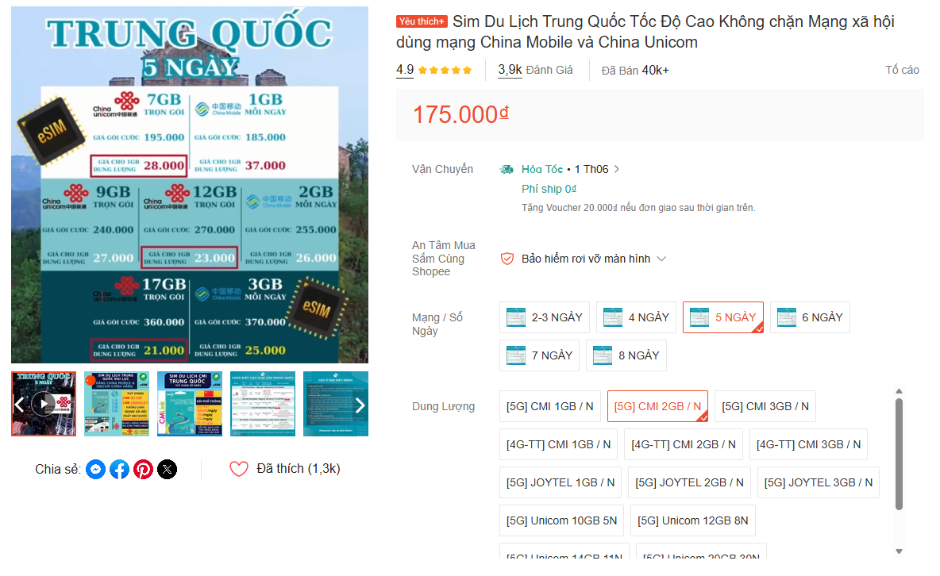
Vé tham quan |  | ?
Bảo hiểm du lịch |  | ?

 |  | TỔNG | 61,297,755 ₫ | 15,324,439 ₫

Khách sạn
 | Thâm Quyến thuận tiện thì ở 福田 dễ hơn vì gần nhiều line metro lớn, đi đâu cũng đỡ đau đầu Thâm Quyến 南山 vibe trẻ và hiện đại hơn á 😄 Nhiều mall xịn, cafe đẹp, gần Sea World với Shenzhen Bay nên đi chơi chill hơn hẳn. Quảng Châu tự túc Hotel Jinjiang Inn Guangzhou Liwan Rainbow Bridge Chuỗi khách sạn phổ biến ở Trung Quốc, gần metro, đi lại khá tiện. 7 Days Inn Guangzhou Shangxiajiu Branch Khu Liwan, tiện food tour và citywalk, hợp đi tự túc tiết kiệm Quảng Châu thì thích ở khu Beijing Road nhất, gần metro, tối đi bộ ăn uống rất tiện 😄

CHỌN | ĐỊA ĐIỂM | TÊN | GIÁ TIỀN | SL | ĐƠN GIÁ | CHI PHÍ (TOÀN BỘ) (Chưa bao gồm thuế phí) | CHI PHÍ (1 NGƯỜI) (Chưa bao gồm thuế phí) | ĐỊA CHỈ | PHÒNG | VỊ TRÍ | LINK | HÌNH ẢNH | Column 1
FALSE | Quảng Châu | Guangzhou Xiyu Apartment | 1,969,823 ₫ | 1 | 492,456 ₫ | 5,909,469 ₫ | 1,477,367 ₫ | 1st Floor, Tower C, Bolin International Apartment, Kailan Building, No. 16 Huacheng Avenue, Liede Subdistrict, Tianhe District, Quảng Châu, Quảng Đông, Trung Quốc | Phòng Duplex 3 giường Phòng Ngủ 1: 1 giường đơn Phòng Ngủ 2: 1 giường đơn Phòng Ngủ 3: 1 giường queen | Tàu Điện Ngầm :: Wuyangcun :: 310 m :: Zhujiang New Town :: 430 m Sân Bay :: Bạch Vân :: 35,8 km Vé Tàu :: Guangzhoudong :: 4,8 km :: Keyunlu :: 7,8 km Điểm tham quan :: Huacheng Square (Quảng trường Hoa Thành) :: 0,5 km :: Nhà hát Opera Quảng Châu (Guangzhou Opera) :: 0,8 km :: Bảo tàng tỉnh Quảng Đông :: 1,1 km :: Tháp Quảng Châu (Canton Tower) :: 2,5 km :: Sân vận động Thiên Hà (Tianhe Stadium) :: 3,3 km :: Phố đi bộ Bắc Kinh (Beijing Road) :: 4,5 km Khu vui chơi :: Mall của Tee Mall :: 3,0 km :: Khu nghệ thuật sáng tạo 289 Art Park :: 0,6 km :: Công viên đảo Hải Tâm Sa (Haixinsha) :: 1,2 km :: Khu mua sắm cao cấp Taikoo Hui :: 3,5 km | click me | 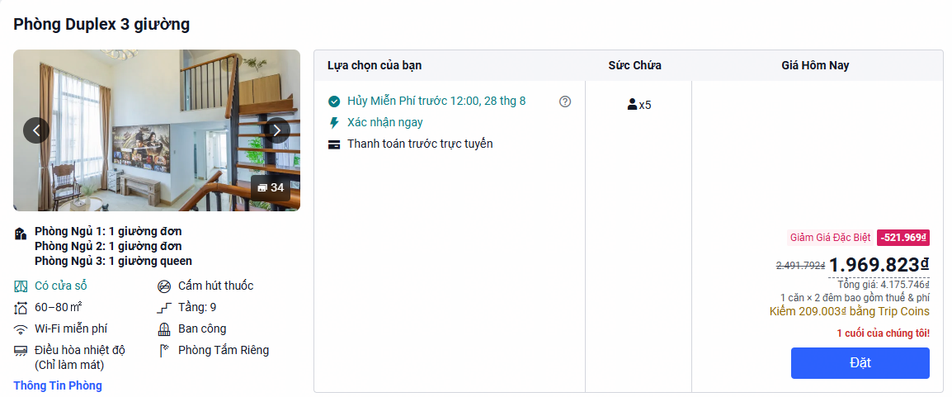
FALSE | Quảng Châu | yousheshiguanggongyu | 1,818,005 ₫ | 1 | 454,501 ₫ | 5,454,015 ₫ | 1,363,504 ₫ | Tower 3, Qifu Binfenhui, Panyu Qu, Quảng Châu, Quảng Đông, Trung Quốc | Elegant Suite - 3-room (1 Living Room) | Tàu Điện Ngầm :: Shiguanglu Station (Ga Thạch Quảng Lộ) :: 450 m Sân Bay :: Bạch Vân (Guangzhou Baiyun Airport) :: 49,5 km Vé Tàu :: Ga Nam Quảng Châu (Guangzhou South Station):: 7,5 km :: Ga Trường Long (Guangzhou Changlong) :: 5,2 km Điểm tham quan :: Phố đi bộ Bắc Kinh (Beijing Road) :: 17,0 km :: Vườn thú hoang dã Chimelong Safari Park :: 4,2 km :: Làng cổ nghìn năm Shawan (Shawan Ancient) :: 11,5 km :: Khu thắng cảnh Liên Hoa Sơn (Lianhuashan) :: 26,0 km Khu vui chơi :: Trung tâm thương mại Qifu Binfenhui Mall :: 0 m :: Công viên giải trí Qifubinfen Amusement :: 0,1 km :: Công viên giải trí Chimelong Paradise :: 4,5 km :: Công viên nước Chimelong Water Park :: 4,8 km | click me
TRUE | Quảng Châu | Guangqi Homestay | 2,594,013 ₫ | 1 | 648,503 ₫ | 7,782,039 ₫ | 1,945,510 ₫ | Room 812, Building A, Yujiang Garden, No. 38 Nanti 2nd Road, Yuexiu District, Quảng Châu, Quảng Đông, Trung Quốc | 2 giường king và 1 giường queen | Tàu Điện Ngầm :: Haizhu Square (Ga Quảng trường Hải Châu) :: 520 m :: Beijing Lu (Ga Phố Bắc Kinh) :: 550 m Sân Bay :: Bạch Vân (Guangzhou Baiyun International) :: 34,5 km Vé Tàu :: Ga Quảng Châu (Guangzhou Railway Station) :: 5,2 km :: Ga Quảng Châu Đông (Guangzhoudong Station) :: 8,5 km Điểm tham quan :: Bến tàu ngầm sông Châu Giang Tianzi Wharf :: 150 m :: Phố đi bộ Bắc Kinh (Beijing Road) :: 400 m :: Chùa Đại Phật (Dafo Temple) :: 650 m :: Nhà thờ chính tòa Đức Mẹ Lộ Đức (Sacred) :: 2,6 km :: Công viên Việt Tú (Yuexiu Park) :: 3,0 km Khu vui chơi :: Trung tâm thương mại rạp phim Yuexiu Mall :: 0,5 km :: Chợ đồ chơi & quà lưu niệm Nhất Đức Lộ :: 1,2 km :: Khu bar sàn náo nhiệt dọc bờ kè Yanjiang :: 0,6 km | click me | 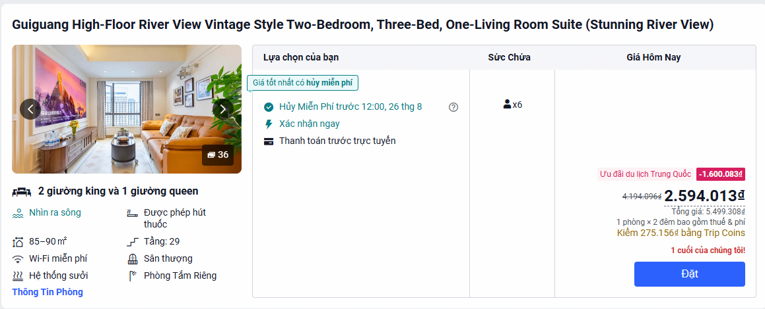
FALSE | Quảng Châu | 7 Days Inn Guangzhou Shangxiajiu | 510,659 ₫ | 3 | 382,994 ₫ | 4,595,931 ₫ | 1,148,983 ₫ | No. 88 Wenchang South Road, Liwan District, Quảng Châu, Quảng Đông, Trung Quốc | 1 giường queen | Tàu Điện Ngầm :: Changshou Lu (Ga Trường Thọ Lộ) :: 470 m :: Hualinsi (Ga Chùa Hoa Lâm) :: 490 m :: Huangsha (Ga Hoàng Sa) :: 800 m Sân Bay :: Bạch Vân (Guangzhou Baiyun International) :: 34,1 km Vé Tàu :: Ga Quảng Châu (Guangzhou Railway Station) :: 4,8 km :: Ga Quảng Châu Nam (Guangzhou South) :: 16,5 km Điểm tham quan :: Phố đi bộ Thượng Hạ Cửu (Shangxiajiu) :: 370 m :: Phố đi bộ Bắc Kinh (Beijing Road) :: 3,8 km :: Đảo Sa Diện (Shamian Island) :: 900 m :: Nhà thờ Thánh Tâm (Sacred Heart Cathedral) :: 1,6 km :: Trần Gia Từ (Chen Clan Ancestral Hall) :: 1,2 km :: Chùa Hoa Lâm (Hualin Temple) :: 500 m Khu vui chơi :: Trung tâm thương mại Hengbao Plaza :: 550 m :: Khu mua sắm cao cấp Metropolitan Plaza :: 950 m :: Chợ bán sỉ ngọc bích & đá quý Khang Vương :: 600 m | click me | 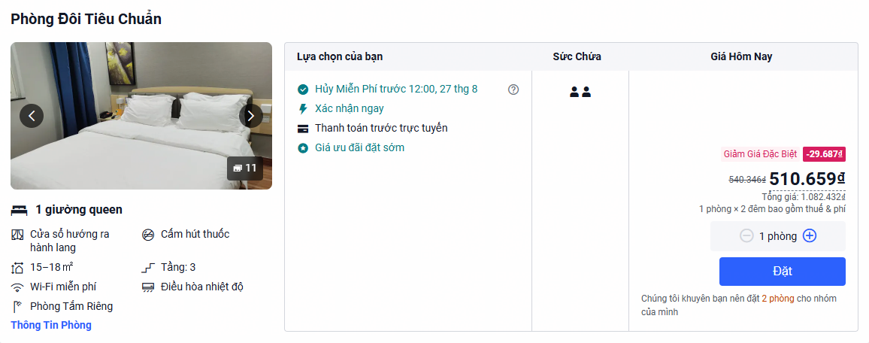
FALSE | Quảng Châu | WF Apartment | 1,976,439 ₫ | 1 | 494,110 ₫ | 5,929,317 ₫ | 1,482,329 ₫ | No. 1 Residence, No. 16 Yujiang Road, Duobao Subdistrict, Liwan District, Quảng Châu, Quảng Đông, Trung Quốc | Phòng Ngủ 1: 1 giường đôi Phòng Ngủ 2: 2 giường đôi | Tàu Điện Ngầm :: Ruyifang (Ga Như Ý Phường) :: 360 m :: Huangsha (Ga Hoàng Sa) :: 1,0 km Sân Bay :: Bạch Vân (Guangzhou Baiyun International) :: 35,2 km Vé Tàu :: Ga Quảng Châu (Guangzhou Railway Station) :: 5,0 km :: Ga Quảng Châu Đông (Guangzhoudong Station) :: 11,2 km Điểm tham quan :: Bảo tàng Đường sắt Quảng Châu :: 160 m :: Dinh thự của Lý Tiểu Long (Bruce Lee) :: 550 m :: Khu du lịch văn hóa Vĩnh Khánh Phường :: 580 m :: Phố đi bộ Thượng Hạ Cửu (Shangxiajiu) :: 1,2 km :: Phố đi bộ Bắc Kinh (Beijing Road) :: 4,8 km :: Đảo Sa Diện (Shamian Island) :: 1,5 km :: Trần Gia Từ (Chen Clan Ancestral Hall) :: 1,8 km Khu vui chơi :: Chợ dược liệu & nông sản Thanh Bình :: 650 m :: Trung tâm thương mại cao cấp Thăng Long :: 1,1 km :: Phố bar bờ kè Bạch Thiên Đàm (Baie-Tan) :: 970 m | click me | 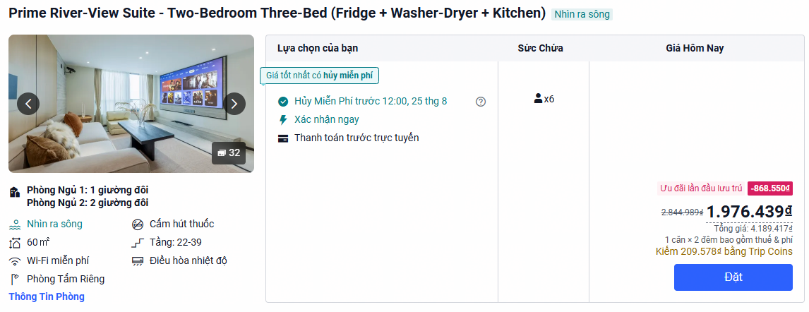
FALSE | Quảng Châu | Mitu Apartment | 912,495 ₫ | 3 | 684,371 ₫ | 8,212,455 ₫ | 2,053,114 ₫ | Room 703, Tower B2, Wanda Plaza, No. 96 Wanhui 1st Road, Nancun Town, Panyu District, Quảng Châu, Quảng Đông, Trung Quốc | 1 giường queen | Tàu Điện Ngầm :: Nancun Wanbo (Ga Nam Thôn Vạn Bác) :: 400 m Sân Bay :: Bạch Vân (Guangzhou Baiyun International) :: 48,0 km Vé Tàu :: Ga Nam Quảng Châu (Guangzhou South Station):: 12,0 km :: Ga Đông Quảng Châu (Guangzhoudong Station) :: 22,0 km Điểm tham quan :: Phố đi bộ Bắc Kinh (Beijing Road) :: 20,0 km :: Vườn thú hoang dã Chimelong Safari Park :: 4,5 km :: Khu du lịch sinh thái đảo Sa Vĩ (Xiaozhou) :: 7,0 km :: Làng cổ nghìn năm Shawan (Shawan Ancient) :: 16,0 km Khu vui chơi :: Trung tâm thương mại Panyu Wanda Plaza :: 0 m :: Tổ hợp mua sắm & giải trí Sihaicheng :: 0,5 km :: Công viên giải trí Chimelong Paradise :: 3,5 km :: Công viên nước Chimelong Water Park :: 3,8 km | click me | 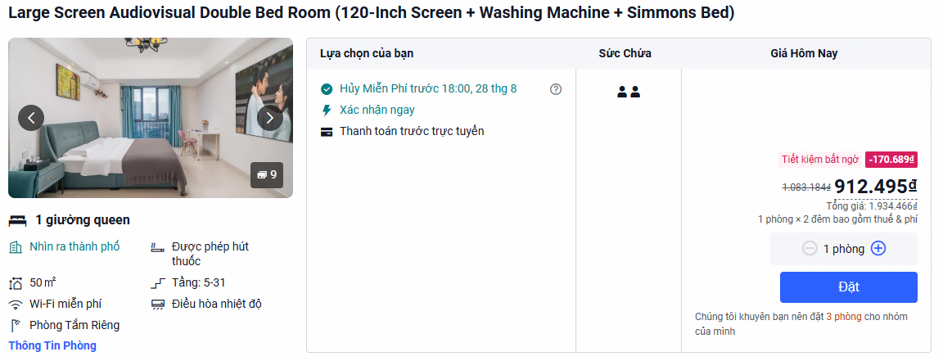
FALSE | Thâm Quyến | Kary Apartment | 2,119,947 ₫ | 1 | 529,987 ₫ | 4,239,894 ₫ | 1,059,974 ₫ | Qingfeng Rongsheng Venture Capital Building, No. 88-8 Bagua 3rd Road, Futian District, Thâm Quyến, Quảng Đông, Trung Quốc | Phòng Ngủ 1: 1 giường queen Phòng Ngủ 2: 1 giường queen Phòng Ngủ 3: 1 giường đôi | Tàu Điện Ngầm :: Hongling North (Ga Hồng Lĩnh Bắc) :: 300 m :: Yuanling (Ga Viên Lĩnh) :: 400 m :: Bagualing (Ga Bát Quái Lĩnh) :: 680 m Sân Bay :: Bảo An Thâm Quyến (Shenzhen Bao'an Int'l) :: 37,4 km Vé Tàu :: Ga Thâm Quyến (Shenzhen Railway Station) :: 6,2 km :: Ga Thâm Quyến Bắc (Shenzhen North Station) :: 11,5 km Điểm tham quan :: Phố đi bộ Đông Môn (Dongmen Pedestrian St) :: 3,5 km :: Công viên Lệ Chi (Lizhi Park) :: 1,4 km :: Công viên Nhân dân Thâm Quyến (People's) :: 2,3 km :: Tháp Địa Vương (Diwang Mansion) :: 3,0 km Khu vui chơi :: Trung tâm thương mại MixC Sungang :: 1,2 km :: TTTM Vạn Tượng Thực Gia (The MixC World) :: 1,3 km :: Trung tâm Triển lãm & Hội nghị Thâm Quyến :: 5,5 km | click me | 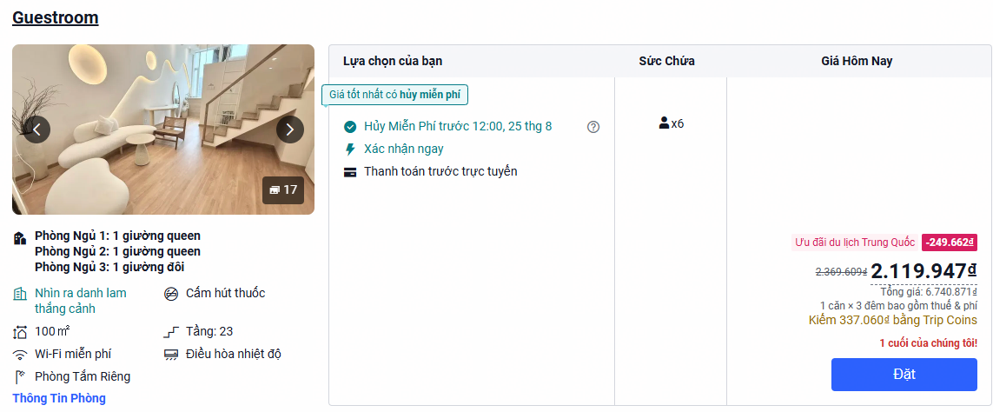
TRUE | Thâm Quyến | Jufuyuan Apartment | 1,287,858 ₫ | 1 | 321,965 ₫ | 2,575,716 ₫ | 643,929 ₫ | 23rd Floor, Gang'ao No. 8, No. 2118 Shennan East Road, Luohu District, 518000 Thâm Quyến, Quảng Đông, Trung Quốc | Phòng Ngủ 1: 1 giường queen Phòng Ngủ 2: 2 giường đôi | Tàu Điện Ngầm :: Hubei (Ga Hồ Bội) :: 280 m :: Dongmen (Ga Đông Môn) :: 480 m Sân Bay :: Bảo An Thâm Quyến (Shenzhen Bao'an Int'l) :: 39,3 km Vé Tàu :: Ga Thâm Quyến (Shenzhen Railway Station) :: 2,1 km :: Ga Thâm Quyến Bắc (Shenzhen North Station) :: 14,0 km Điểm tham quan :: Phố đi bộ Đông Môn (Dongmen Pedestrian St) :: 400 m :: Tòa tháp biểu tượng Kingkey 100 (KK100) :: 1,5 km :: Công viên Lệ Chi (Lizhi Park) :: 2,5 km :: Công viên Nhân dân Thâm Quyến (People's) :: 1,2 km Khu vui chơi :: Trung tâm thương mại Luohu Commercial City :: 2,1 km :: Khu mua sắm cao cấp The MixC Luohu :: 2,1 km :: Cửa khẩu La Hồ (Luohu Port đi Hong Kong) :: 2,8 km | click me | 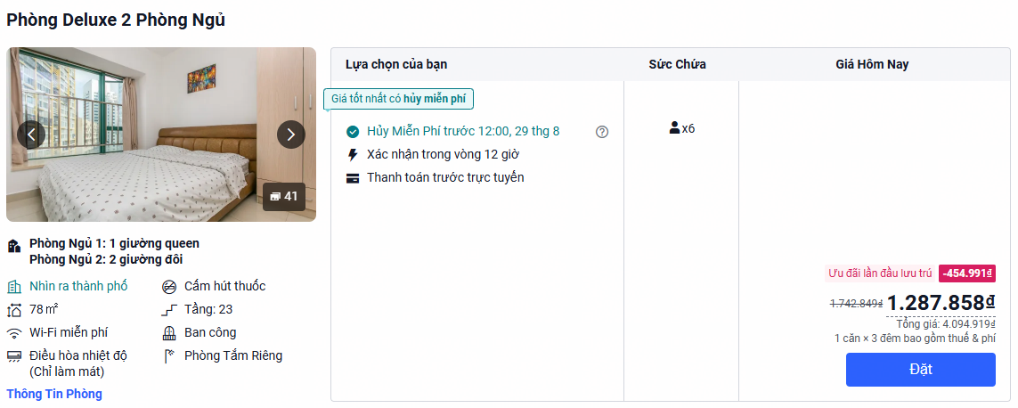
FALSE | Thâm Quyến | One Theme Apartment | 1,782,985 ₫ | 1 | 445,746 ₫ | 3,565,970 ₫ | 891,493 ₫ | Building 3, Phase 5, Bantian Kaisa Central Plaza, Baoji Road, Bantian Subdistrict, Longgang District, Thâm Quyến, Quảng Đông, Trung Quốc | Phòng Ngủ 1: 1 giường đôi Phòng Ngủ 2: 1 giường đơn Phòng Khách: 1 giường đôi | Tàu Điện Ngầm :: Gangtou (Ga Cương Đầu - Tuyến 10) :: 350 m :: Xuexiang (Ga Tuyết Tượng - Tuyến 10) :: 400 m Sân Bay :: Bảo An Thâm Quyến (Shenzhen Bao'an Int'l) :: 36,0 km Vé Tàu :: Ga Thâm Quyến Bắc (Shenzhen North Station) :: 8,5 km :: Ga Thâm Quyến (Shenzhen Railway Station) :: 19,0 km Khu vui chơi :: TTTM Kaisa Central Plaza Mall (Ngay dưới) :: 0 m :: TTTM sinh thái Bantian Vanke Plaza :: 2,6 km :: Khu công nghệ cao Tian'an Yungu Complex :: 1,1 km Điểm tham quan :: Công viên Hoàng Kim Sơn (Huangjinshan Park) :: 1,3 km :: Công viên sinh thái Gankeng Hakka Town :: 4,8 km :: Khu mua sắm & giải trí Longhua Foxconn :: 5,5 km | click me | 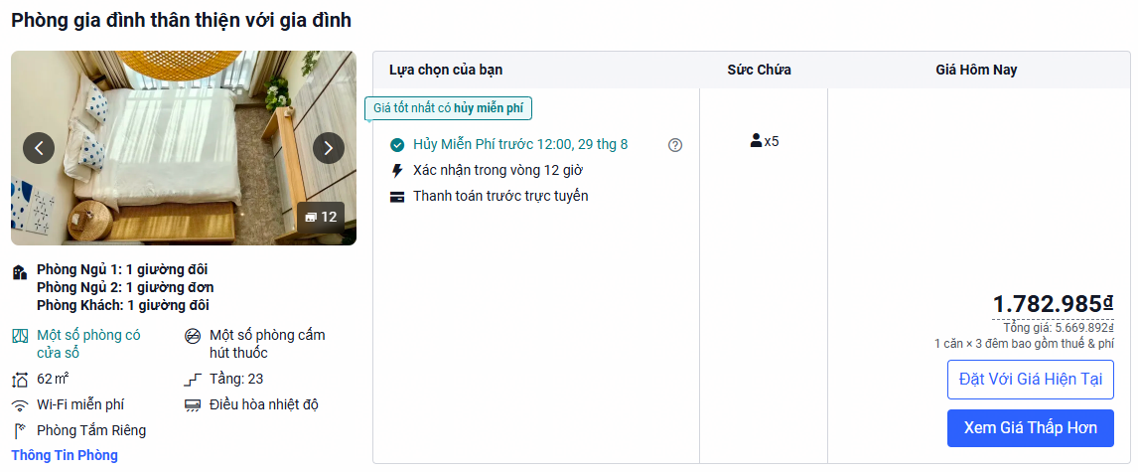
FALSE | Thâm Quyến | Shenzhen Haicheng Boutique Apartment | 1,304,939 ₫ | 1 | 326,235 ₫ | 2,609,878 ₫ | 652,470 ₫ | Room 33B06, Gang'ao No. 8, Gangfeng Building, No. 2118 Shennan East Road, Luohu District, 518000 Thâm Quyến, Quảng Đông, Trung Quốc | Phòng Ngủ 1: 1 giường đơn và 1 giường đôi Phòng Ngủ 2: 1 giường đôi | Tàu Điện Ngầm :: Hubei (Ga Hồ Bội) :: 280 m :: Dongmen (Ga Đông Môn) :: 480 m Sân Bay :: Bảo An Thâm Quyến (Shenzhen Bao'an Int'l) :: 39,3 km Vé Tàu :: Ga Thâm Quyến (Shenzhen Railway Station) :: 2,1 km :: Ga Thâm Quyến Bắc (Shenzhen North Station) :: 14,0 km Điểm tham quan :: Phố đi bộ Đông Môn (Dongmen Pedestrian St) :: 400 m :: Tòa tháp biểu tượng Kingkey 100 (KK100) :: 1,5 km :: Công viên Lệ Chi (Lizhi Park) :: 2,5 km :: Công viên Nhân dân Thâm Quyến (People's) :: 1,2 km Khu vui chơi :: Trung tâm thương mại Luohu Commercial City :: 2,1 km :: Khu mua sắm cao cấp The MixC Luohu :: 2,1 km :: Cửa khẩu La Hồ (Luohu Port đi Hong Kong) :: 2,8 km | click me | 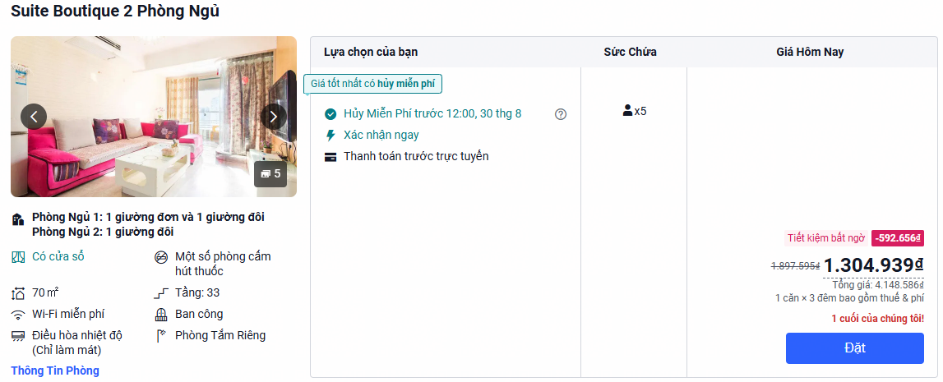
FALSE | Thâm Quyến | Senmei International Apartment Hotel | 1,976,867 ₫ | 1 | 494,217 ₫ | 3,953,734 ₫ | 988,434 ₫ | Room 8D, Building C1, Jingji Binhe Times Plaza, Binhe Avenue, Futian District, Thâm Quyến, Quảng Đông, Trung Quốc | Phòng Ngủ 1: 1 giường queen Phòng Ngủ 2: 1 giường queen Phòng Khách: 1 giường đôi | Tàu Điện Ngầm :: Xiasha (Ga Hạ Sa - Tuyến số 9) :: 260 m :: Chegongmiao (Ga Xa Công Miếu - Trung tâm) :: 900 m Sân Bay :: Bảo An Thâm Quyến (Shenzhen Bao'an Int'l) :: 28,0 km Vé Tàu :: Ga Phúc Điền (Futian High-Speed Station) :: 3,5 km :: Ga Thâm Quyến Bắc (Shenzhen North Station) :: 12,0 km Khu vui chơi :: Trung tâm thương mại KK ONE Mall (Ngay dưới) :: 0 m :: Phố ẩm thực văn hóa cổ Hạ Sa (Xiasha Village) :: 300 m :: Phố bar & ẩm thực sầm uất Chegongmiao :: 900 m Điểm tham quan :: Công viên đầm ngập mặn vịnh Thâm Quyến :: 1,2 km :: Công viên nước & giải trí Happy Coast :: 3,0 km :: Công viên Thâm Quyến Central Park :: 5,8 km :: Cửa khẩu Phúc Điền (Futian Port đi HK) :: 5,2 k | click me | 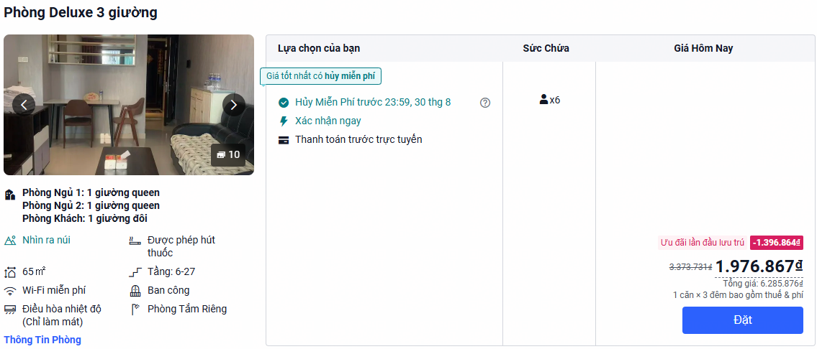
FALSE | Thâm Quyến | Aney Homestay | 1,923,833 ₫ | 1 | 480,958 ₫ | 3,847,666 ₫ | 961,917 ₫ | Nanshan District, Thâm Quyến, Quảng Đông, Trung Quốc | Phòng Ngủ 1: 1 giường đôi Phòng Ngủ 2: 1 giường đôi Phòng Ngủ 3: 1 giường đôi | Tàu Điện Ngầm :: Nanshan (Ga Nam Sơn - Tuyến số 11 & 12) :: 350 m :: Taoyuan (Ga Đào Viên - Tuyến số 1) :: 960 m Sân Bay :: Bảo An Thâm Quyến (Shenzhen Bao'an Int'l) :: 18,3 km Vé Tàu :: Ga Thâm Quyến Bắc (Shenzhen North Station) :: 16,0 km :: Ga Thâm Quyến (Shenzhen Railway Station) :: 21,0 km Điểm tham quan :: Bảo tàng quận Nam Sơn (Nanshan Museum) :: 960 m :: Công viên Lệ Hương (Lixiang Park) :: 1,2 km :: Khu phố cổ Nam Đầu (Nantou Ancient Town) :: 2,0 km :: Khu du lịch cửa biển Sea World (Xà Khẩu) :: 6,5 km Khu vui chơi :: Trung tâm thương mại Baoneng All City Mall :: 1,0 km :: Siêu trung tâm mua sắm Shenzhen Bay MixC :: 4,5 km :: Công viên giải trí Cửa Sổ Thế Giới (Window):: 5,5 km | click me | 